1cc01697f719b67d8a0984f0f5d3430
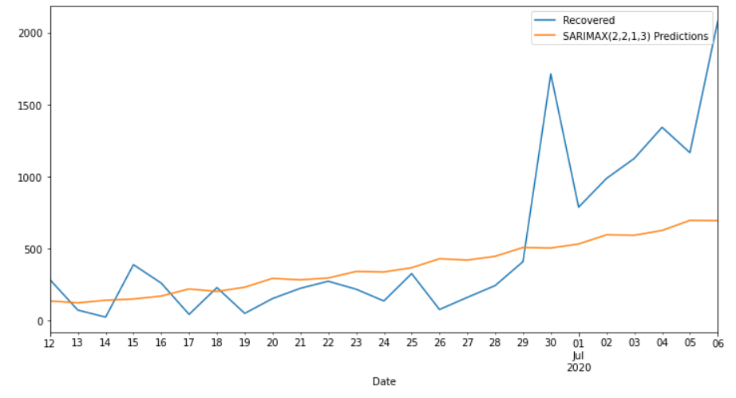
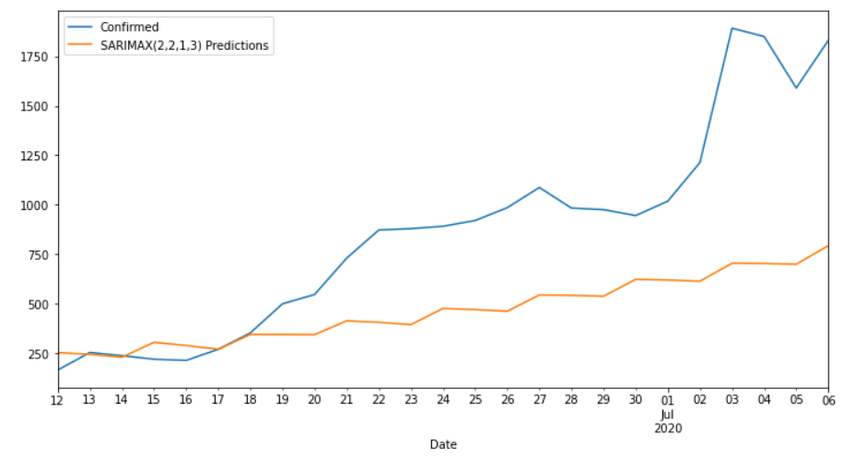
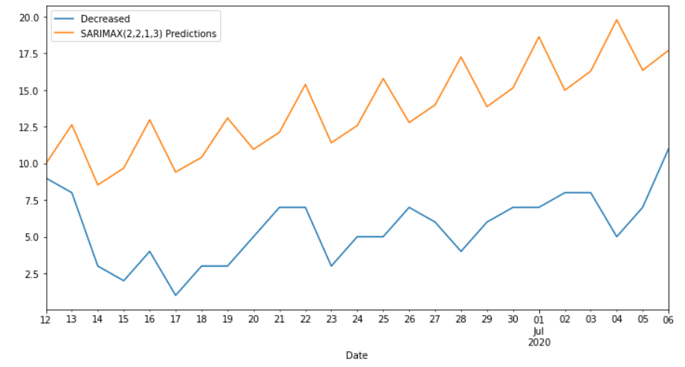
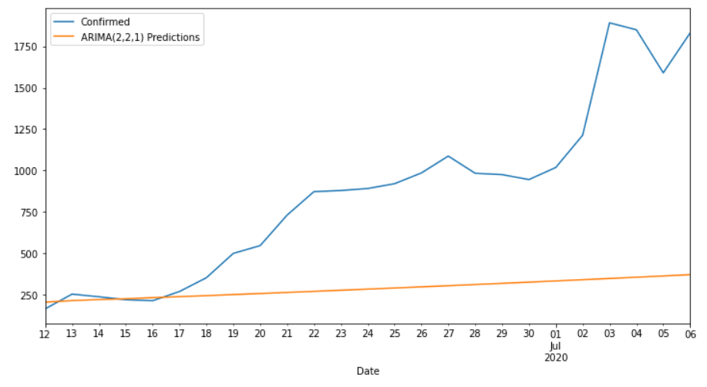
Date | Confirmed | Predicted_Confirmed | Recovered | Predicted_Recovered | Decreased | Predicted_Decreased
2020-06-12 | 164 | 252.32820459 | 285 | 137.35622712 | 9 | 9.9827291896
2020-06-13 | 253 | 243.72155063 | 74 | 123.89077399 | 8 | 12.628342239
2020-06-14 | 237 | 228.99501341 | 25 | 142.17037364 | 3 | 8.529908733
2020-06-15 | 219 | 304.35792442 | 389 | 150.87005973 | 2 | 9.6789838337
2020-06-16 | 213 | 288.46985548 | 261 | 171.26901787 | 4 | 12.964852351
2020-06-17 | 269 | 269.41366555 | 44 | 220.53477563 | 1 | 9.4042715793
2020-06-18 | 352 | 343.97827137 | 230 | 203.31280522 | 3 | 10.410450288
2020-06-19 | 499 | 343.98624902 | 51 | 232.56786078 | 3 | 13.092511471
2020-06-20 | 546 | 343.06558035 | 154 | 293.84694021 | 5 | 10.960464003
2020-06-21 | 730 | 413.157017 | 225 | 283.80408894 | 7 | 12.120110058
2020-06-22 | 872 | 405.48657274 | 274 | 296.47528445 | 7 | 15.382458189
2020-06-23 | 879 | 394.123745 | 219 | 341.9035203 | 3 | 11.404033261
2020-06-24 | 891 | 475.72187535 | 137 | 338.38912603 | 5 | 12.577385082
2020-06-25 | 920 | 469.80660636 | 327 | 367.64685365 | 5 | 15.783044946
2020-06-26 | 985 | 461.6229151 | 78 | 430.14052512 | 7 | 12.783066296
2020-06-27 | 1087 | 543.86249777 | 162 | 420.86430426 | 6 | 13.98581038
2020-06-28 | 983 | 541.79517374 | 244 | 446.9990831 | 4 | 17.251709241
2020-06-29 | 975 | 537.58610643 | 410 | 508.03033498 | 6 | 13.864351765
2020-06-30 | 945 | 622.81455494 | 1712 | 504.59226541 | 7 | 15.14286578
2020-07-01 | 1018 | 619.40527903 | 788 | 532.52461009 | 7 | 18.626543809
2020-07-02 | 1213 | 613.3427584 | 987 | 596.04441105 | 8 | 14.98547021
2020-07-03 | 1892 | 704.17503822 | 1126 | 593.03881065 | 8 | 16.289173715
2020-07-04 | 1850 | 702.8151382 | 1342 | 626.34405705 | 5 | 19.787801035
2020-07-05 | 1590 | 699.30033528 | 1166 | 696.33688561 | 7 | 16.345523922
2020-07-06 | 1831 | 792.93282277 | 2078 | 694.28374176 | 11 | 17.70542793
MAPE |  | 1.92% |  | 2.34% |  | 5.69%

